月報表紙
令和４年６月号

岡 山 市

目次
本月報の利用上の注意
本月報中の学区・町別住民基本台帳 世帯数・人口は，住民基本台帳を基に学区・
町別に集計したものです。その中で，町別に＊＊印がついている町は２学区以上にま
たがった町で，その合計は，３１～３３ページに再掲しています。
なお，出石学区は平成１４年４月から現在の岡山中央・鹿田学区への自由通学区と
なり世帯数・人口集計困難のため，旧表示のまま掲載しています。
本月報中の学区・町別住民基本台帳 世帯数・人口は，住民基本台帳を基に学区・
町別に集計したものです。その中で，町別に＊＊印がついている町は２学区以上にま
たがった町で，その合計は，３３～３５ページに再掲しています。
なお，出石学区は平成１４年４月から現在の岡山中央・鹿田学区への自由通学区と
なり世帯数・人口集計困難のため，旧表示のまま掲載しています。
また、平成２４年７月９日より改正住民基本台帳法が施行され、外国人住民も日本人住民と同様に住民基本台帳に記載されるようになりました。それにより住民基本台帳における世帯及び人口には外国人の数も含んだものになってます。

目 次

 | 地域区割図…………………………………………………………………………………………２

 | １ 県内市町村別推計人口（令和４年５月１日現在）……………………………………………４

 | ２ 行政区別住民基本台帳人口（令和４年５月末）………………………………………………６

 | ３ 年齢・男女別住民基本台帳人口（令和４年５月末）…………………………………………８

 | ４ 中学校区別住民基本台帳 世帯数・人口（令和４年５月末）……………………………１０

 | ５ 小学校区・町丁別住民基本台帳 世帯数・人口（令和４年５月末）……………………１２

 | ６ 気象………………………………………………………………………………………………３６

 | ７ 消費者物価指数（令和４年４月）……………………………………………………………３６

 | ８ １世帯当たり１か月間の収入と支出（家計調査 令和４年４月）………………………３７

 | ９ 小学校区・年齢別，男女別住民基本台帳人口（令和４年５月末）………………………３８

 | 表紙のグラフ: 住民基本台帳人口による岡山市の人口ピラミッド (令和４年５月末)

５歳階級人口・中学校区人口
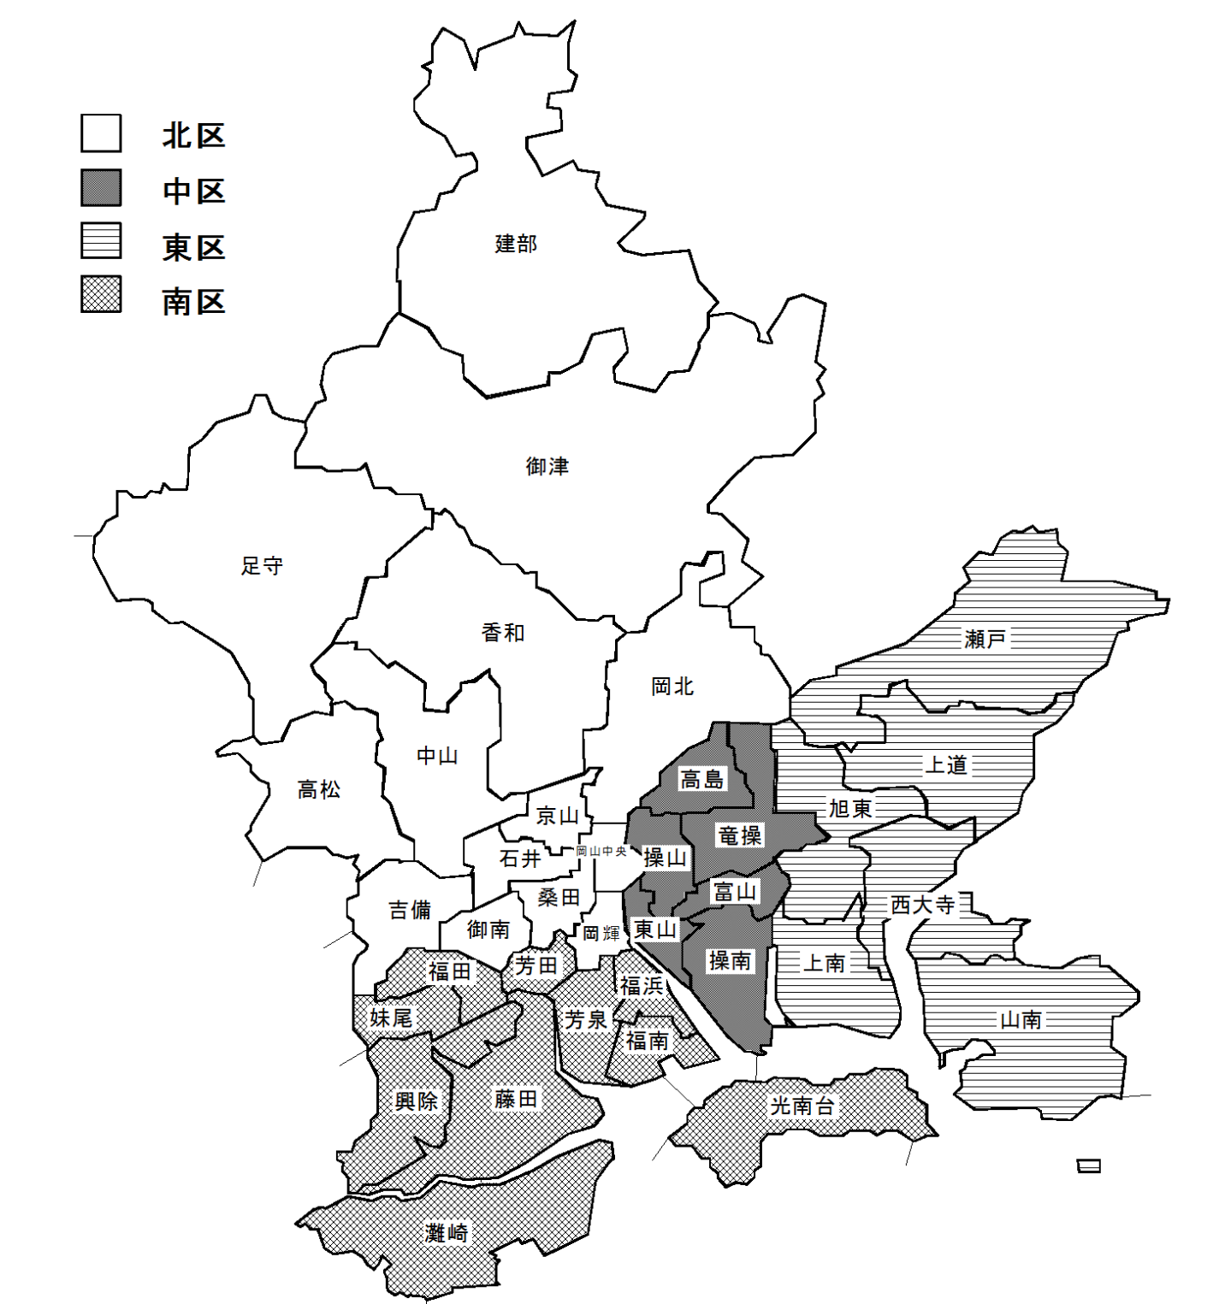
（再掲）年齢（５歳階級），男女別住民基本台帳人口

年齢 | 計 | 男 | 女 | 年齢 | 計 | 男 | 女
０～４ | 27673 | 14122 | 13551 | 55～59 | 41598 | 20419 | 21179
５～９ | 31064 | 16042 | 15022 | 60～64 | 39407 | 19062 | 20345
10～14 | 32441 | 16614 | 15827 | 65～69 | 38836 | 18727 | 20109
15～19 | 33646 | 17210 | 16436 | 70～74 | 48953 | 22745 | 26208
20～24 | 38800 | 19506 | 19294 | 75～79 | 36866 | 16285 | 20581
25～29 | 37985 | 19162 | 18823 | 80～84 | 28463 | 11765 | 16698
30～34 | 37903 | 19038 | 18865 | 85～89 | 20363 | 7127 | 13236
35～39 | 42477 | 21131 | 21346 | 90～94 | 10860 | 2927 | 7933
40～44 | 45696 | 22932 | 22764 | 95～99 | 3211 | 602 | 2609
45～49 | 55410 | 27551 | 27859 | 100～104 | 492 | 58 | 434
50～54 | 51114 | 25403 | 25711 | 105～109 | 45 | 1 | 44
 |  |  |  | 110歳以上 | 0 | 0 | 0

４ 中学校区別住民基本台帳世帯数・人口（令和４年５月末)

気象・消費者物価指数
６ 気 象

 | 降水量 | 平均気温
１１月 | 78.0 | 11.9
１２月 | 19.5 | 7.0
１月 | 9.0 | 4.3
２月 | 15.0 | 3.8
３月 | 93.5 | 10.5
４月 | 78.0 | 15.9
前年同月 | 87.0 | 14.6
 | 降水量 | 平均気温
１１月 | 78.0 | 11.9
１２月 | 19.5 | 7.0
１月 | 9.0 | 4.3
２月 | 15.0 | 3.8
３月 | 93.5 | 10.5
４月 | 78.0 | 15.9
前年同月 | 87.0 | 14.6
 | 降水量 | 平均気温
4月 | 32 | 15.8
5月 | 50 | 19.5
6月 | 24 | 25.4
7月 | 214.5 | 27.3
8月 | 55.5 | 28.3
9月 | 91 | 25.7
前年同月 | 162.5 | 25.4
 | 降水量 | 平均気温
１１月 | 78.0 | 11.9
１２月 | 19.5 | 7.0
１月 | 9.0 | 4.3
２月 | 15.0 | 3.8
３月 | 93.5 | 10.5
４月 | 78.0 | 15.9
前年同月 | 87.0 | 14.6
岡山観測所 |  |  |  |  |  | 単位 ℃,㎜,h
年 月 次 |  |  | 平均気温 | 降 水 量 | 日照時間
2019年（令和元年） |  |  | 16.5 | 921.5 | 2065.7
2020年（令和２年） |  |  | 16.5 | 1154.0 | 2162.4
2021年(令和３年) |  |  | 16.4 | 1191.5 | 2165.9

 |  | １１月 | 11.9 | 78.0 | 188.9
 |  | １２月 | 7.0 | 19.5 | 171.1
04年 |  | １月 | 4.3 | 9.0 | 168.3
 |  | ２月 | 3.8 | 15.0 | 180.6
 |  | ３月 | 10.5 | 93.5 | 183.9
 |  | ４月 | 15.9 | 78.0 | 231.3

 |  | 前年同月 | 14.6 | 87.0 | 225.5
 |  |  |  |  |  | 資料 岡山地方気象台「岡山県気象月報」

７ 消費者物価指数

岡山市
令和４年４月 |  |  |  | 指数 令和2年＝100 |  | つづき
項目（中分類） |  | 指数 | 前月比(%) | 前年 同月比(%) |  | 項目（中分類） |  |  | 指数 | 前月比(%) | 前年 同月比(%)
総合 |  | 101.0 | 0.3 | 1.6 |  | 衣料 |  |  | 100.5 | -2.7 | -1.1
生鮮食品を除く総合 |  | 100.8 | 0.3 | 1.2 |  |  | 和服 |  | 106.9 | 6.4 | 6.9
持家の帰属家賃を除く総合 |  | 101.1 | 0.3 | 1.8 |  |  | 洋服 |  | 100.5 | -2.8 | -1.1
食料 |  | 103.1 | 0.9 | 2.6 |  | シャツ・セーター・下着類 |  |  | 106.3 | -4.2 | 1.3
生鮮食品（ａ） |  | 106.1 | 0.0 | 10.7 |  |  | シャツ・セーター類 |  | 109.6 | -4.0 | 2.8
穀類 |  | 102.1 | 1.2 | 3.5 |  |  | 下着類 |  | 100.2 | -4.5 | -1.7
魚介類 |  | 110.0 | 1.3 | 9.4 |  | 履物類 |  |  | 93.7 | -12.8 | -12.0
 | （うち）生鮮魚介 | 112.5 | 2.3 | 12.3 |  | 他の被服 |  |  | 94.1 | -0.2 | -5.8
肉類 |  | 106.0 | 1.8 | 0.2 |  | 被服関連サービス |  |  | 100.5 | 0.0 | 0.5
乳卵類 |  | 102.0 | 2.4 | 1.0 |  | 保健医療 |  |  | 99.9 | -0.6 | -0.6
野菜・海藻 |  | 103.6 | -0.3 | 6.7 |  | 医薬品・健康保持用摂取品 |  |  | 101.0 | -0.1 | 0.3
 | （うち）生鮮野菜 | 104.4 | -0.5 | 11.0 |  | 保健医療用品・器具 |  |  | 104.5 | 0.6 | 1.6
果物 |  | 99.9 | -1.8 | 7.5 |  | 保健医療サービス |  |  | 97.7 | -1.3 | -1.8
 | （うち）生鮮果物 | 101.2 | -1.9 | 8.1 |  | 交通・通信 |  |  | 92.3 | -0.1 | -1.1
油脂・調味料 |  | 103.3 | 2.1 | 6.9 |  | 交通 |  |  | 100.2 | 0.0 | 0.2
菓子類 |  | 103.3 | -0.7 | 3.3 |  | 自動車等関係費 |  |  | 103.8 | -0.1 | 2.2
調理食品 |  | 101.4 | 0.8 | 0.1 |  | 通信 |  |  | 64.9 | -0.2 | -11.5
飲料 |  | 103.8 | 0.5 | 4.5 |  | 教育 |  |  | 102.7 | 0.4 | 1.8
酒類 |  | 99.3 | 0.1 | -0.5 |  | 授業料等 |  |  | 103.0 | 0.6 | 1.8
外食 |  | 101.7 | 1.5 | -1.0 |  | 教科書・学習参考教材 |  |  | 104.1 | 2.1 | 3.9
住居 |  | 100.7 | 0.3 | 0.1 |  | 補習教育 |  |  | 102.1 | 0.1 | 1.6
家賃 |  | 100.2 | 0.3 | 0.0 |  | 教養娯楽 |  |  | 101.7 | 0.7 | 0.9
設備修繕・維持 |  | 104.9 | 0.2 | 0.6 |  | 教養娯楽用耐久財 |  |  | 101.4 | 0.9 | 3.9
光熱・水道 |  | 112.6 | 1.0 | 14.3 |  | 教養娯楽用品 |  |  | 99.1 | 1.8 | -2.8
電気代 |  | 117.2 | 0.5 | 21.4 |  | 書籍・他の印刷物 |  |  | 103.4 | 0.2 | 2.0
ガス代 |  | 113.2 | 3.0 | 14.2 |  | 教養娯楽サービス |  |  | 102.5 | 0.3 | 1.7
他の光熱 |  | 125.9 | 0.0 | 23.3 |  | 諸雑費 |  |  | 101.4 | 0.1 | 0.7
上下水道料 |  | 101.3 | 0.0 | 0.0 |  | 理美容サービス |  | 100.1 | 99.6 | 0.0 | 0.0
家具・家事用品 |  | 101.5 | 2.3 | -0.5 |  | 理美容用品 |  |  | 100.0 | 0.1 | 0.8
家庭用耐久財 |  | 104.5 | 12.4 | 1.0 |  | 身の回り用品 |  |  | 98.7 | -0.7 | -0.9
室内装備品 |  | 102.7 | -0.7 | -0.2 |  | たばこ |  |  | 113.5 | 0.0 | 6.3
寝具類 |  | 92.4 | -0.9 | -0.6 |  | 他の諸雑費 |  |  | 101.7 | 0.3 | 0.5
家事雑貨 |  | 100.6 | -2.7 | -1.3 |  | エネルギー（ｂ） |  |  | 119.5 | 0.8 | 17.7
家事用消耗品 |  | 101.2 | -2.6 | -1.9 |  | 教育関係費 |  |  | 100.8 | 0.5 | 0.0
家事サービス |  | 100.0 | 0.0 | 0.0 |  | 教養娯楽関係費 |  |  | 102.4 | 0.6 | 1.5
被服及び履物 |  | 100.8 | -4.1 | -2.1 |  | 情報通信関係費 |  |  | 68.4 | 0.4 | -10.7
（a）生鮮魚介，生鮮野菜，生鮮果物 |  |  |  |  |  |  |  |  |  |  | 資料 総務省統計局「消費者物価指数月報」
（b）電気代, 都市ガス代, プロパンガス, 灯油及びガソリン

特集
商店数の推移
 | 全商店 | 卸売業 | 小売業
 | 1 | 1 | 1
従業者数の推移
 | 全商店 | 卸売業 | 小売業
 | 1 | 1 | 1
人
年間商品販売額の推移
 | 全商店 | 卸売業 | 小売業
 | 1 | 1 | 1
万円

